Graph1
Titre | Dépendance de la France à l’offre étrangère (1995-2014)
Source | Base WIOD (World Input-Output Database) de 2013 et 2016

 | Année | Total | UE28 | États-Unis | Chine | Autres
 | 1995 | 10.0 | 5.8 | 1.3 | 0.09 | 2.81
 | 1996 | 10.0 | 5.9 | 1.2 | 0.09 | 2.76
 | 1997 | 10.2 | 6.0 | 1.4 | 0.14 | 2.73
 | 1998 | 10.4 | 6.2 | 1.3 | 0.17 | 2.71
 | 1999 | 10.6 | 6.2 | 1.4 | 0.19 | 2.83
 | 2000 | 12.1 | 6.5 | 1.4 | 0.22 | 3.91
 | 2001 | 11.8 | 6.4 | 1.4 | 0.23 | 3.74
 | 2002 | 11.2 | 6.1 | 1.3 | 0.22 | 3.55
 | 2003 | 10.8 | 6.0 | 1.0 | 0.26 | 3.50
 | 2004 | 11.2 | 6.4 | 1.0 | 0.31 | 3.53
 | 2005 | 11.9 | 6.4 | 1.0 | 0.36 | 4.12
 | 2006 | 12.3 | 6.5 | 1.1 | 0.41 | 4.39
 | 2007 | 12.4 | 6.6 | 1.0 | 0.49 | 4.29
 | 2008 | 12.7 | 6.4 | 0.9 | 0.52 | 4.90
 | 2009 | 11.1 | 5.8 | 1.0 | 0.53 | 3.79
 | 2010 | 12.3 | 6.0 | 1.1 | 0.70 | 4.50
 | 2011 | 13.2 | 6.3 | 1.1 | 0.76 | 5.02
 | 2012 | 13.9 | 6.5 | 1.3 | 0.76 | 5.35
 | 2013 | 13.6 | 6.7 | 1.4 | 0.77 | 4.61
 | 2014 | 13.6 | 6.8 | 1.5 | 0.85 | 4.46

Graph2
Titre | Dépendance de la France à la demande étrangère (1995-2014)
Source | Base WIOD (World Input-Output Database) de 2013 et 2016

 | Année | Total | UE28 | États-Unis | Chine | Autres
 | 1995 | 10.5 | 5.5 | 1.3 | 0.12 | 3.60
 | 1996 | 10.3 | 5.4 | 1.3 | 0.10 | 3.47
 | 1997 | 11.3 | 5.9 | 1.5 | 0.14 | 3.70
 | 1998 | 11.1 | 5.9 | 1.4 | 0.14 | 3.60
 | 1999 | 11.2 | 6.0 | 1.4 | 0.18 | 3.60
 | 2000 | 11.7 | 5.8 | 1.6 | 0.28 | 3.98
 | 2001 | 11.4 | 5.6 | 1.6 | 0.29 | 3.92
 | 2002 | 11.1 | 5.5 | 1.5 | 0.32 | 3.87
 | 2003 | 10.7 | 5.3 | 1.3 | 0.33 | 3.73
 | 2004 | 10.6 | 5.7 | 1.2 | 0.36 | 3.38
 | 2005 | 10.7 | 5.5 | 1.2 | 0.39 | 3.51
 | 2006 | 10.8 | 5.6 | 1.1 | 0.42 | 3.62
 | 2007 | 10.9 | 5.8 | 1.0 | 0.46 | 3.63
 | 2008 | 10.8 | 5.5 | 1.0 | 0.56 | 3.84
 | 2009 | 9.8 | 4.7 | 0.8 | 0.53 | 3.70
 | 2010 | 10.6 | 4.9 | 0.9 | 0.65 | 4.11
 | 2011 | 11.2 | 5.2 | 0.9 | 0.68 | 4.32
 | 2012 | 11.7 | 5.4 | 1.0 | 0.66 | 4.56
 | 2013 | 11.8 | 5.6 | 1.0 | 0.72 | 4.47
 | 2014 | 12.0 | 5.6 | 1.2 | 0.72 | 4.51

Graph3
Titre | Dépendance à l’offre versus dépendance à la demande étrangères, par secteur en 2014
Source | Base WIOD (World Input-Output Database) de 2016
Note | Le secteur industriel est marqué par des cercles, et les autres secteurs par des carrés. La surface des cercles et des carrés est proportionnelle à la part de la valeur ajoutée du secteur considéré dans le PIB en 2014. Les secteurs situés en dessous de la bissectrice présentent une dépendance plus grande à l’offre qu’à la demande étrangère, et inversement pour les secteurs situés au-dessus ; un secteur qui se trouve exactement sur la bissectrice présente la même dépendance à l’offre qu’à la demande étrangères.

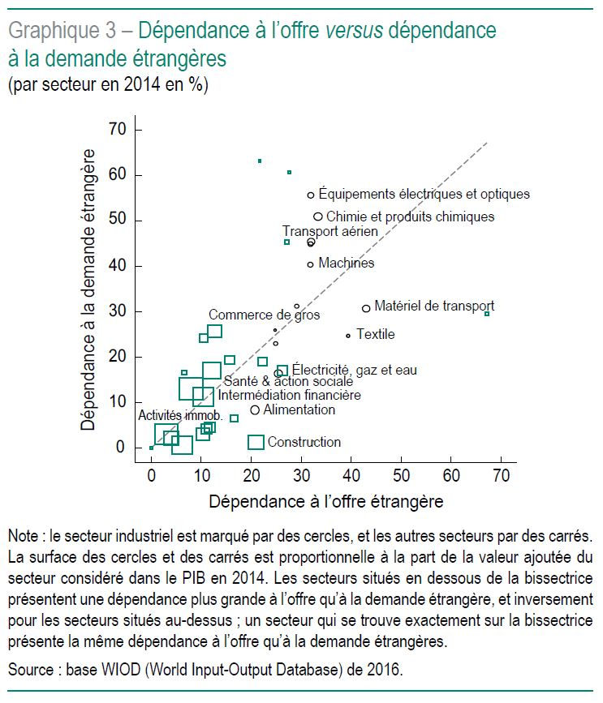

 | Année | Secteur | Code | Description | Dépendance à la demande étrangère | Dépendance à l'offre étrangère | Part du secteur dans la VA | Ecart dépendances O_D
 | 2014 | 1 | 15t16 | Alimentation, boissons et tabac | 8 | 21 | 2.2 | 12
 | 2014 | 1 | 17t18 | Textiles et produits textiles | 25 | 39 | 0.3 | 15
 | 2014 | 1 | 20 | Bois et produits du bois et du liège | 26 | 25 | 0.2 | -1
 | 2014 | 1 | 21t22 | Pâte à papier, papier, impression et édition | 31 | 29 | 0.4 | -2
 | 2014 | 2 | 23 | Coke, pétrole raffiné et combustible nucléaire | 30 | 67 | 0.2 | 38
 | 2014 | 1 | 24 | Chimie et produits chimiques | 51 | 33 | 1.6 | -18
 | 2014 | 1 | 25 | Caoutchouc et plastique | 45 | 32 | 0.6 | -13
 | 2014 | 1 | 26 | Autres minéraux non métalliques | 23 | 25 | 0.4 | 2
 | 2014 | 1 | 27t28 | Métaux de base et métaux ouvrés | 45 | 32 | 1.3 | -13
 | 2014 | 1 | 29 | Machines, Nec | 40 | 32 | 0.7 | -8
 | 2014 | 1 | 30t33 | Équipements électriques et optiques | 56 | 32 | 0.9 | -24
 | 2014 | 1 | 34t35 | Matériel de transport | 31 | 43 | 1.3 | 12
 | 2014 | 1 | 36t37 | Fabrication, Nec ; Recyclage | 16 | 25 | 1.6 | 9
 | 2014 | 2 | 50 | Vente, entretien et réparation de véhicules à moteur et de motocycles ; vente au détail de carburant | 7 | 17 | 1.3 | 10
 | 2014 | 2 | 51 | Commerce de gros et commerce de commissions, à l'exception des véhicules automobiles et des motocycles | 26 | 13 | 4.7 | -13
 | 2014 | 2 | 52 | Commerce de détail, à l'exception des véhicules automobiles et des motocyclettes ; réparation d'articles ménagers | 3 | 10 | 4.1 | 7
 | 2014 | 2 | 60 | Transport intérieur | 19 | 16 | 2.1 | -4
 | 2014 | 2 | 61 | Transport par eau | 61 | 28 | 0.1 | -33
 | 2014 | 2 | 62 | Transport aérien | 45 | 27 | 0.5 | -18
 | 2014 | 2 | 63 | Autres activités de soutien et de transport auxiliaire ; activités des agences de voyage | 24 | 11 | 1.6 | -14
 | 2014 | 2 | 64 | Postes et télécommunications | 17 | 7 | 0.4 | -10
 | 2014 | 2 | 70 | Activités immobilières | 3 | 3 | 12.5 | 0
 | 2014 | 2 | 71t74 | Location de matériel et d'équipements et autres activités commerciales | 17 | 12 | 7.3 | -5
 | 2014 | 2 | AtB | Agriculture, chasse, sylviculture et pêche | 19 | 22 | 1.7 | 3
 | 2014 | 2 | C | Mines et carrières | 63 | 22 | 0.1 | -42
 | 2014 | 2 | E | Electricité, gaz et eau | 17 | 26 | 2.5 | 9
 | 2014 | 2 | F | Construction | 1 | 21 | 5.6 | 20
 | 2014 | 2 | H | Hôtels et restaurants | 4 | 11 | 2.7 | 7
 | 2014 | 2 | J | Intermédiation financière | 11 | 10 | 9.7 | -1
 | 2014 | 2 | L | Administration publique et défense ; sécurité sociale obligatoire | 13 | 8 | 13.6 | -5
 | 2014 | 2 | M | Éducation | 2 | 4 | 5.3 | 2
 | 2014 | 2 | N | Santé et action sociale | 1 | 6 | 9.4 | 6
 | 2014 | 2 | O | Autres services communautaires, sociaux et personnels | 5 | 12 | 2.9 | 7
 | 2014 | 2 | P | Ménages privés avec salariés | 0 | 0 | 0.2 | 0

